상품제안서
에이썸 러블리 피치멜팅 핸드크림 50ml | 상품코드: S20486

 |  |  |  |  |  |  | 02-713-8555 | www.synergygift.co.kr
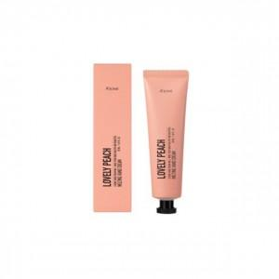

【상세/제작정보】 | <p><span style="font-size: 18.6667px;">※ 배송비 1박스 100개 포장, 박스당 4,000원 부가세별도 발생</span>​</p>

【인쇄/포장옵션】 | 스티커 / 포장지포장

【공급단가】 | 수량 | 200~ | 500~ | 1,000~ | 3,000~ | 5,000~
*VAT별도 | 단가 | 1,360원 | 1,340원 | 1,310원 | 1,260원 | 1,200원

【상품 URL】 | https://www.synergygift.co.kr:443/src/goods_detail.php?gdno=20486

